Criteri di ammissione
Criteri di ammissione 1-5

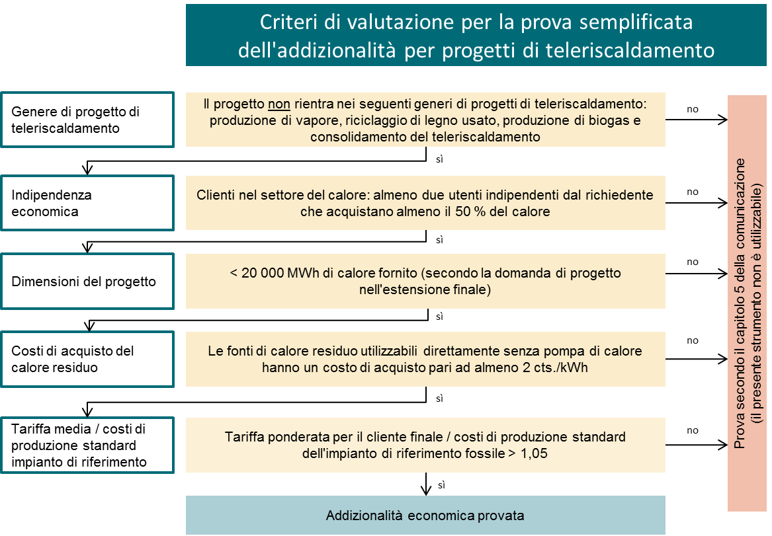

Definizione di generi di progetti di teleriscaldamento la cui addizionalità non può essere dimostrata con questo strumento
Produzione di vapore: si tratta di progetti rari e di un’applicazione speciale con altre condizioni quadro.

Riciclaggio di legno usato: gli acquirenti di legno usato ricevono attualmente anche fino a 50 CHF/tonnellata (tendenza al rialzo). Ciò rappresenta circa 1,2 centesimi/kWh, se viene prodotto calore. Dato che in questo modo sussiste un determinato incentivo anche per gli incenerimenti «grigi» e non conformi al diritto, questo genere di progetto non è adatto per il presente strumento. Ciò non interessa il riciclaggio di legname di scarto (p. es. proveniente da segherie).

Produzione di biogas: la questione dell’allocazione dei prodotti calore e biogas implica una valutazione dettagliata per l’addizionalità.

Il consolidamento del teleriscaldamento è sovente economico e quindi non ammesso per il presente strumento. Ciò non vale per l’ampliamento del teleriscaldamento. Precisazione: il collegamento di nuove zone o quartieri deve essere considerato un ampliamento, mentre il collegamento di zone già approvvigionate in misura sommaria deve essere considerato un consolidamento.

